Hoja 1
SJF (Shortest Job First) con desalojo o Preemptive Scheduling
P | t0 | te | tb | prio
0 | 1 | 6 | 2020-04-02 | 3 |  |  | Turnaround |  |  | 11.5
1 | 2 | 3 |  | 2 |  |  | Tiempo respuesta |  |  | 5
2 | 3 | 6 |  | 1
3 | 4 | 4 |  | 4
 |  |  |  |  |  |  |  |  |  |  |  |  | *Prioridad FSFC
0 |  | CS |  |  |  |  |  |  |  |  |  |  | CS |  |  | // |  |  |  |  |  |  |  | 1 | 14

1 |  |  |  | CS |  |  |  | // |  |  |  |  |  |  |  |  |  |  |  |  |  |  |  | 2 | 5

2 |  |  |  |  |  |  |  |  |  |  |  |  |  |  |  | CS |  |  |  |  |  |  | // | 13 | 19

3 |  |  |  |  |  |  |  | CS |  |  |  |  | // |  |  |  |  |  |  |  |  |  |  | 4 | 8

IDLE
 | 0 | 1 | 2 | 3 | 4 | 5 | 6 | 7 | 8 | 9 | 10 | 11 | 12 | 13 | 14 | 15 | 16 | 17 | 18 | 19 | 20 | 21 | 22 | 23 | 24

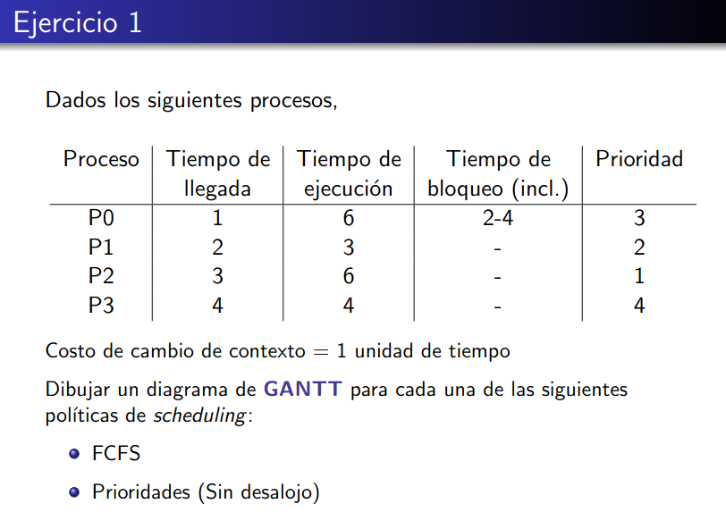

 | RUN | Ready | wait

